Alavanca
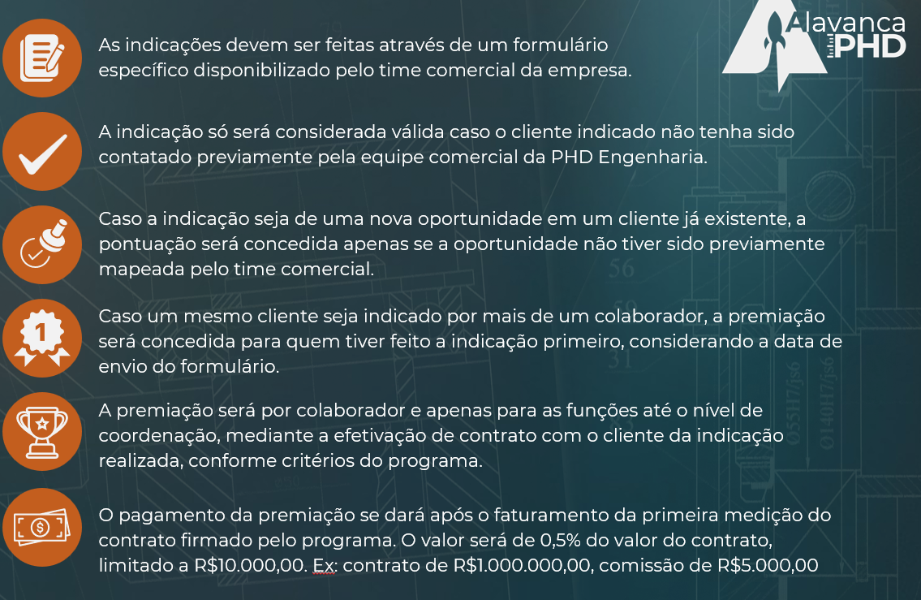
usar padrão módulo ADM

1 | Iniciar com termos de ciência (POPUP conforme REGRAS do programa) - obrigatório marcar como aceito para evoluir

2 | Após aceite preencher
 | Nome da oportunidade
 | Breve descrição da oportunidade
 | Nome da empresa
 | Nome do contato da empresa
 | Cargo
 | Telefone
 | e-mail
 | Descreva o que já foi tratado ou as informações que já temos da oportunidade

3 | Dashboard | **Apenas para o time comercial

card | Quantidade de iniciativas
card | Iniciativa elegível | automático** o sistema deve fazer uma consulta no banco de dados de empresa e contato do módulo comercial e eliminar automaticamente a iniciativa que possua empresa e contatos que já exista na base. Empresa fora da base devem ser automaticamente elegíveis. Aparecer mensagem de elegibilidade logo após o envio pelo usuário
card | Iniciativa evoluída | ** informação vem da atualização do status do mapa geral (se o time comecial colocou algum comentário e ou status significa que a iniciativa evoluiu deve ser contabilizada)
card | Iniciativa concluída | ** informação vem da atualização do status do mapa geral (o time comercial seleciona e fecha a iniciativa como concluída - mandatório inserir valor a ser pago para o quem cadastrou)

Tabela | Mapa de iniciativas | ** considerar tabela de dados com botão atualizar status
Tabela | Mapa de vencedores | Com nome, valor e data de pagamento, conforme as regras do programa

Observação: | Prever e-mail de retorno automático para quem preenchei após avaliação (se elegível, não elegível, em evolução, concluído)

REGRAS

